Hoja1
10) A+AB=A
Tabla de la Verdad | ( A ) | ( B ) | ( AB ) | ( A + AB )
 | 0 | 0 | 0 | 0
 | 0 | 1 | 0 | 0
 | 1 | 0 | 0 | 1
 | 1 | 1 | 1 | 1

11) A+A´B=A+B
Tabla de la Verdad | ( A ) | ( B ) | ( A’ ) | ( A’B ) | ( A + A’B ) | ( A + B )
 | 0 | 0 | 1 | 0 | 0 | 0
 | 0 | 1 | 1 | 1 | 1 | 1
 | 1 | 0 | 0 | 0 | 1 | 1
 | 1 | 1 | 0 | 0 | 1 | 1

12) (A+B)(A+C)=A+BC
Tabla de la Verdad | ( A ) | ( B ) | ( C ) | ( A + B ) | ( A + C ) | ((A + B)(A + C)) | ( BC ) | ( A + BC )
 | 0 | 0 | 0 | 0 | 0 | 0 | 0 | 0
 | 0 | 0 | 1 | 0 | 1 | 0 | 0 | 0
 | 0 | 1 | 0 | 1 | 0 | 0 | 0 | 0
 | 0 | 1 | 1 | 1 | 1 | 1 | 1 | 1
 | 1 | 0 | 0 | 1 | 1 | 1 | 0 | 1
 | 1 | 0 | 1 | 1 | 1 | 1 | 0 | 1
 | 1 | 1 | 0 | 1 | 1 | 1 | 0 | 1
 | 1 | 1 | 1 | 1 | 1 | 1 | 1 | 1

10) A+AB=A
Venn Euler
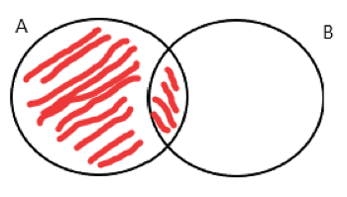

11) A+A´B=A+B
Venn Euler

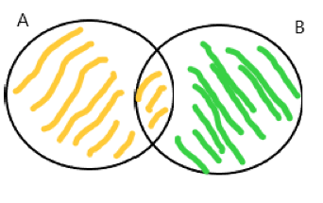

12) (A+B)(A+C)=A+BC
Venn Euler
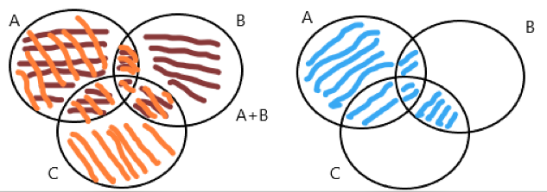

10) A+AB=A
Metodo por Distributiva
A+AB
A+A⋅B
A+A⋅B=A

11) A+A´B=A+B
Metodo por Distributiva
A+A′B
A+A ′B=(A+A′)(A+B)
(A+A′)(A+B)=1⋅(A+B)
A+A′B=A+B

12) (A+B)(A+C)=A+BC
Metodo por Distributiva
(A+B)(A+C)
(A+B)(A+C)=A(A+C)+B(A+C)
A(A+C)=A
B(A+C)=BA+BC
BA+BC=BC
A+BC
(A+B)(A+C)=A+BC

